Program Flow
■ Program Flow

휴무 신청
(SSHR)
휴무 신청
문서 기안
(전자결재)
휴무변경 신청 (SSHR)
휴무 신청 (SSHR)

연차 지정일 제출(SSHR)

■ 사용자/권한
 | *사업장 근태담당자(SSHR) | C/R/U/D 권한(부서 권한)
 | *본사 인사담당자(SSHR) | C/R/U/D 권한(전체 권한)
 | *개인(SSHR) | C/R/U/D권한(개인 권한)

■ 특이 사항

화면 Layout
 | ■ UI화면 스케치
 |  | *초기화면(신규버튼logic과 동일)

√ 대상자 연차정보 display only

√ 휴무내역 및 변경일자 선택

√ 휴무신청내역 찾기 버튼 클릭 시 휴무신청 목록 팝업 노출
√ 팝업 페이지 : KLLPJ_10870_P

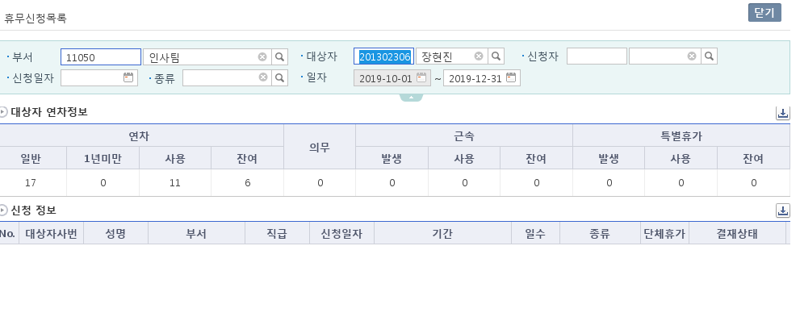

 | 2020-06-08 변경내용 CO번호 : CO00050296
 | 1인결재 를 선택할수 있게 조건변경
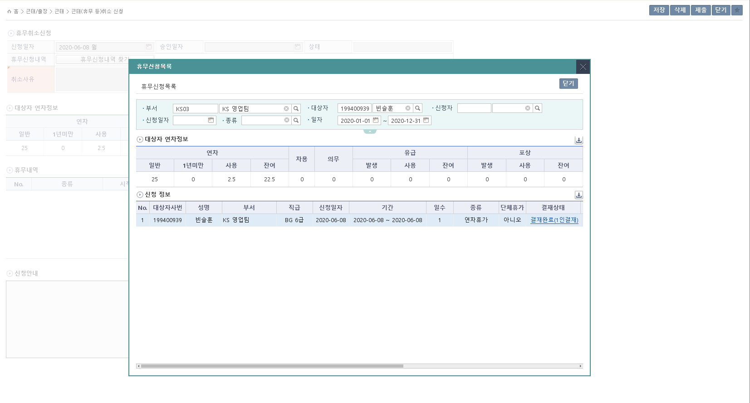

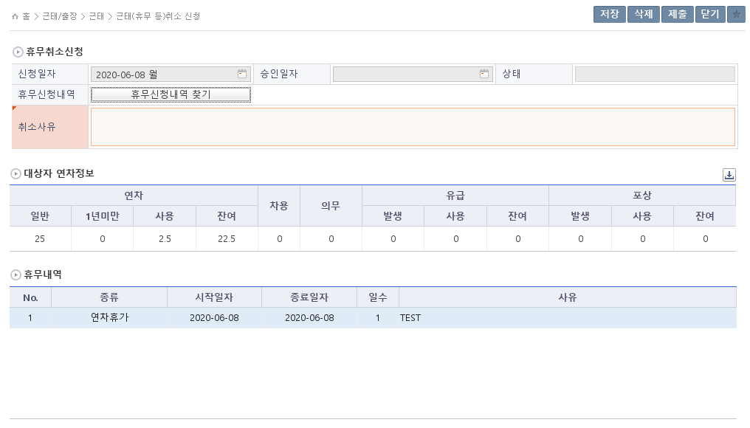

취소사유 입력후 저장
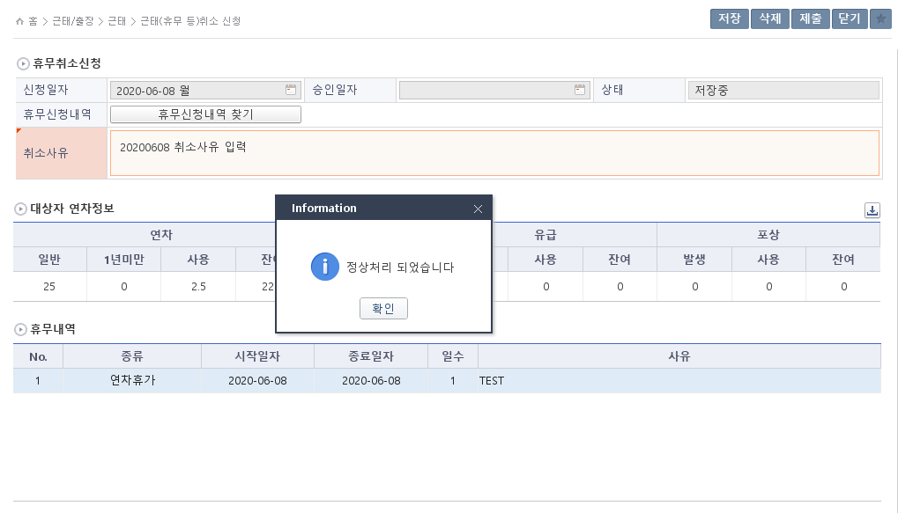

제출
QA 전자결재 테스트 용 계정정보 IKENID / successKolon!
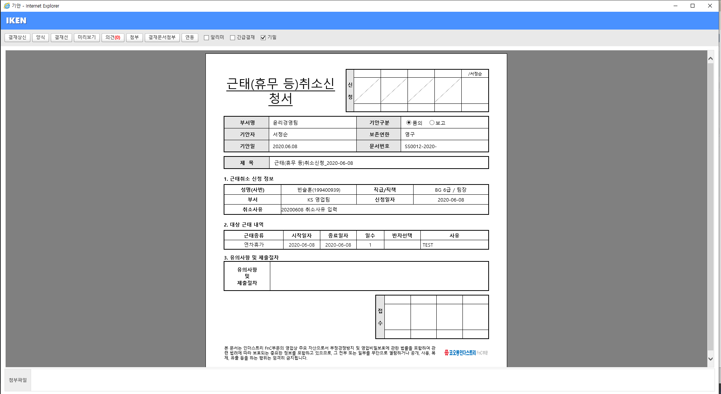

휴무취소는 1인결재 지정불가 양식 메시지 처리
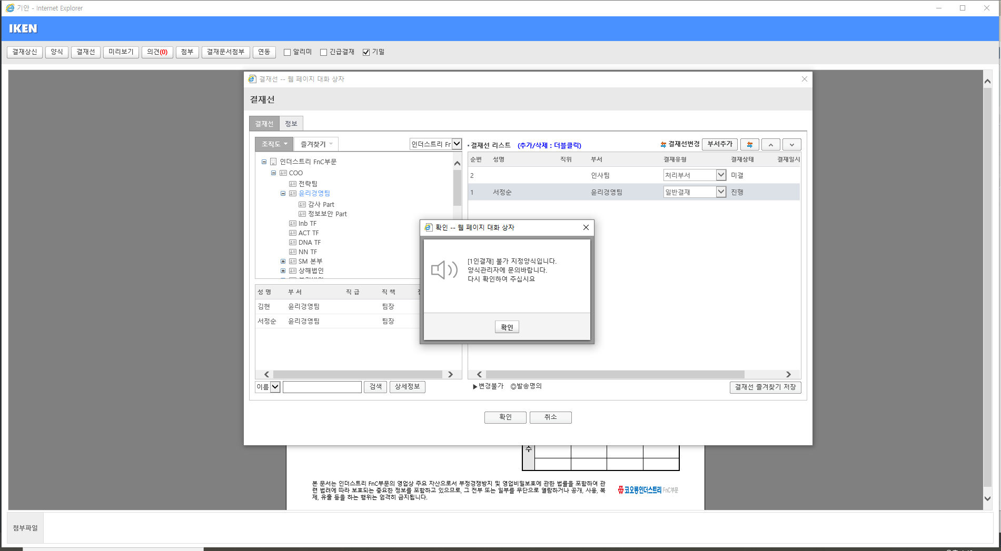

결재자 지정후 기안 완료
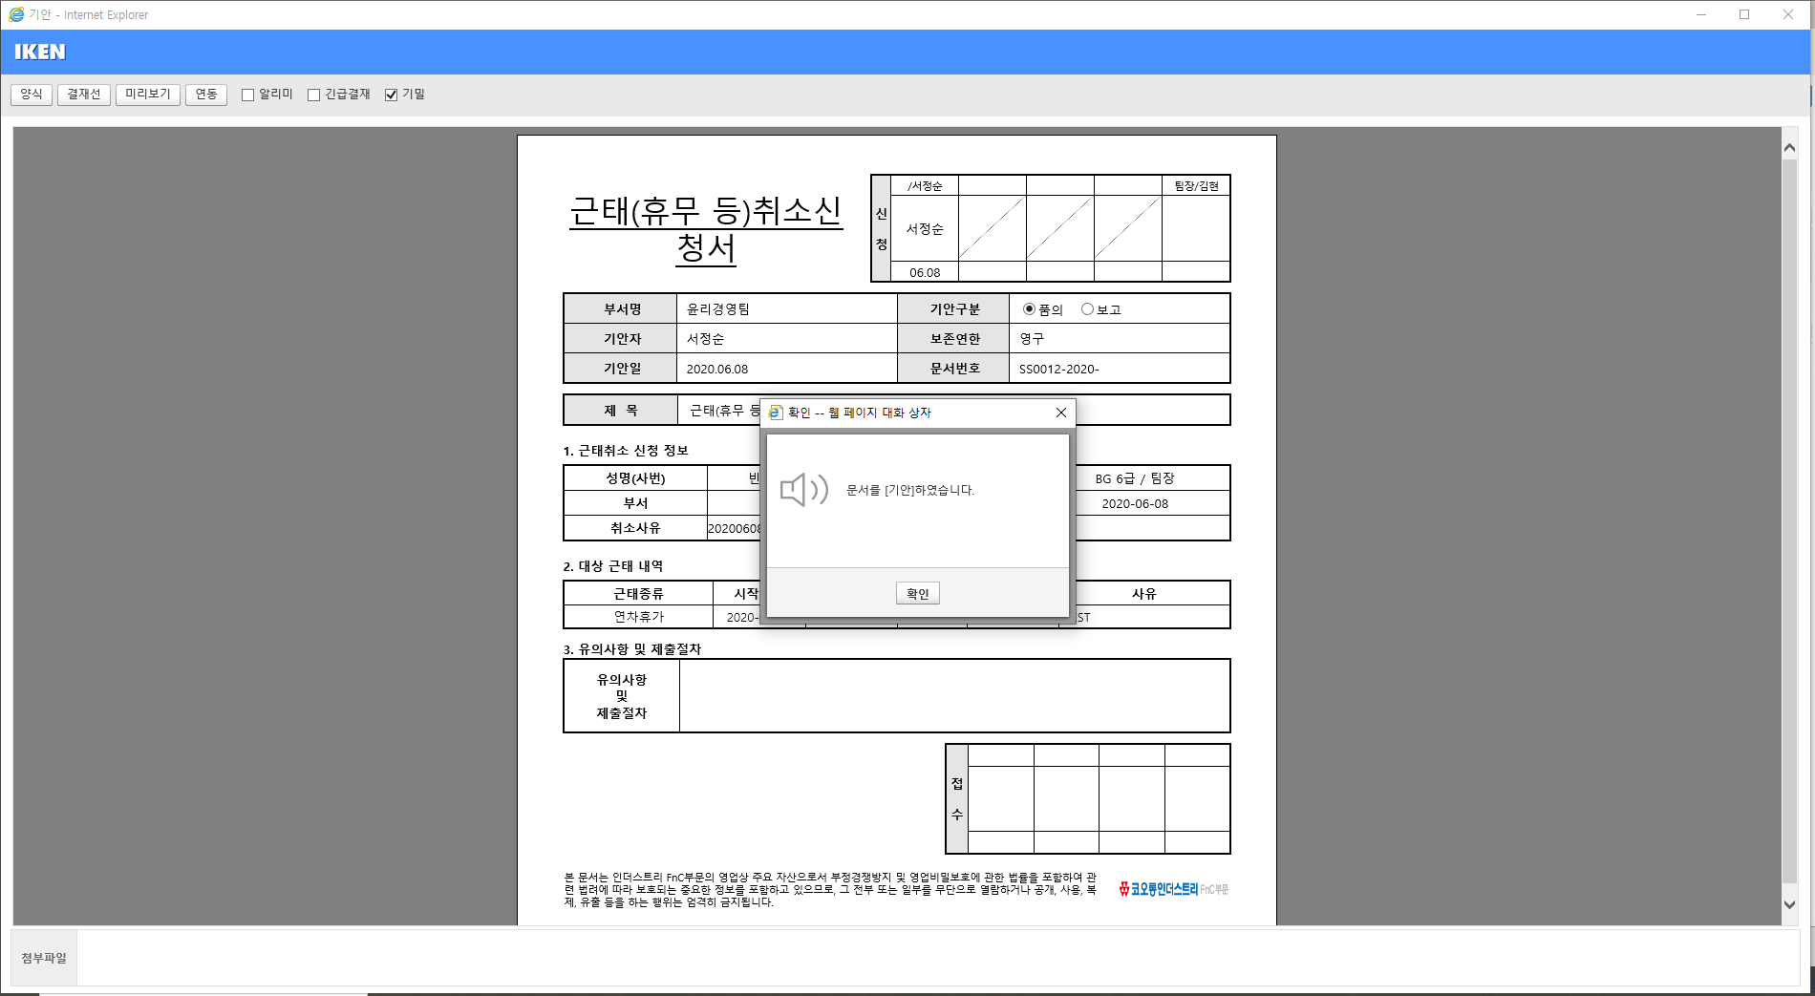

결재완료후
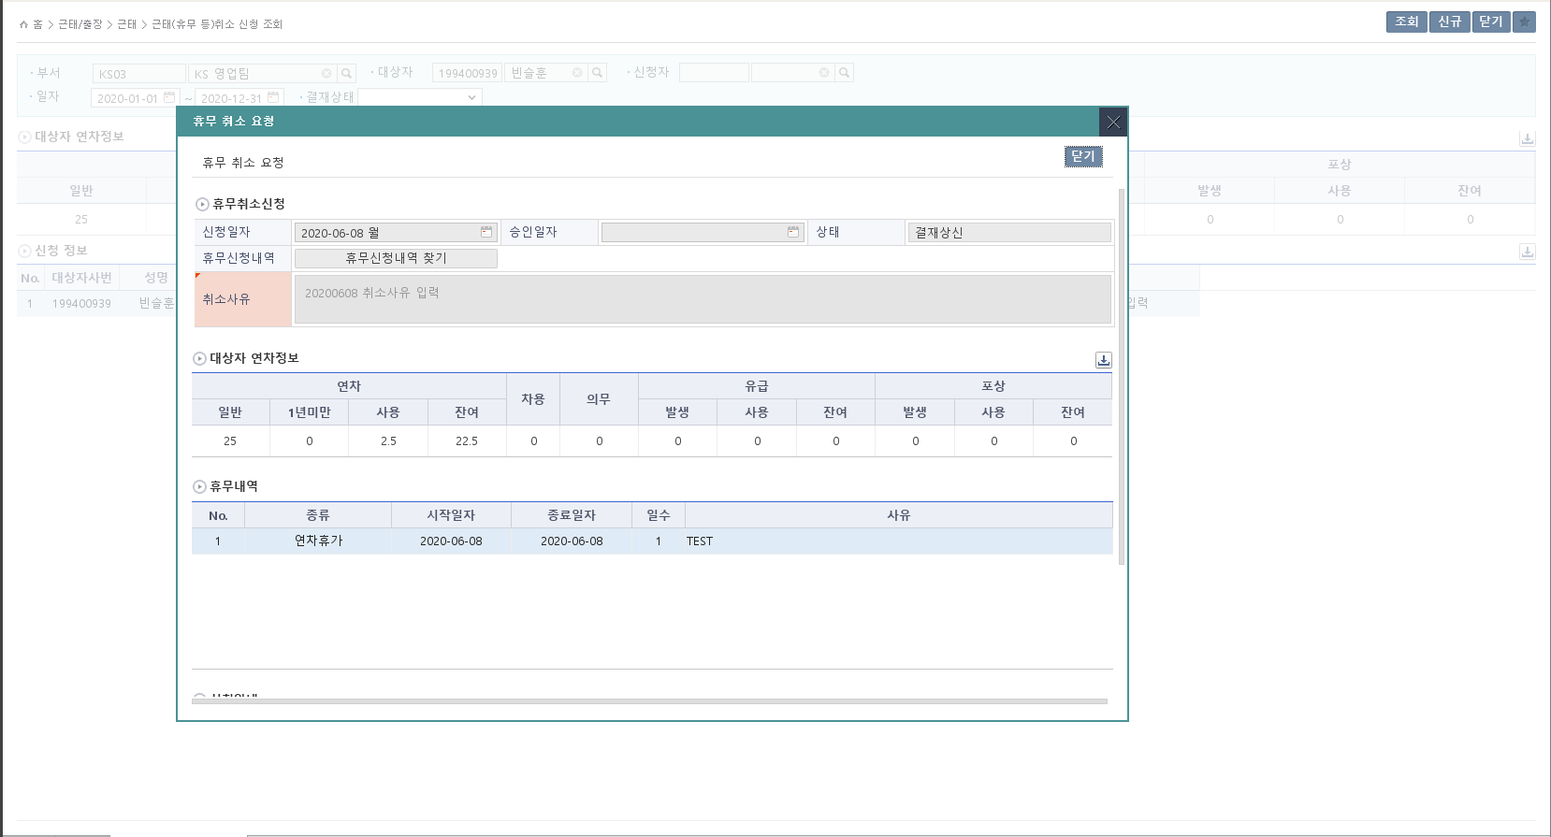

취소 신청건 조회

결재완료(처리부서) 처리후 연차갯수 원복 처리

Event 작성가이드
◈ 화면Control
 | ■ UI 화면 요소 설명
 | Screen 영역 | Screen Object | 속성 | DB |  | Default(초기화) | Default(초기화) | Default(초기화) | 필수 | 필수 | 필수 | Validation | Validation | Validation | Event
 |  |  |  | 테이블 | 칼럼 | 본사 권한 | 매장 권한 | LoV | Master 조회 | Master 저장 | 상세조회 | Master 조회 | Master 저장 | 상세조회
1
 | Master 버튼 | 조회 | 버튼 |  |  | 활성 | 활성 |  |  |  |  |  |  |  | 클릭시 > [Master 조회logic]
 |  | 저장 | 버튼 |  |  | 활성 | 비활성 |  |  |  |  |  |  |  | 클릭시 > [Master 저장logic]
2
 | 상세 버튼 | 상세 조회 | 버튼 |  |  | 활성 | 비활성 |  |  |  |  |  |  |  | 클릭시 > [상세조회logic]

 | [가이드라인]
 | Screen Object 중 event가 있다면(버튼/팝업) "필수", "Validation" 항목을 추가하고 내용을 작성한다.
 | Event 에서 [logic]을 작성하면 logic 탭에서 상세 내용을 기술한다.

◈ Logic
 | ■ Logic 설명
 | Logic명 | 처리방법 | 변경일 |  |  | 내용 |  |  |  | 메시지
 | Master 조회logic | 서버(CSI) |  |  |  | input : 재고DO
 |  |  |  |  |  | process : 재고DO 검색조건을 확인한다 검색 조건이 없으면 검색 조건을 넣으라는 메시지를 보내준다. 검색 조건이 있으면 검색 조건으로 재고 목록을 조회한다. |  |  |  | [MSG(E)] MSG001 : 검색조건을 입력하세요.
 |  |  |  |  |  | exception :
 |  |  |  |  |  | output : List<재고DO>
 | Master 저장logic |  |  |  |  | input : 재고DO
 |  |  |  |  |  | process :
 |  |  |  |  |  | exception :
 |  |  |  |  |  | output : List<재고DO>
 | 상세조회logic | 서버 |  |  |  | input : 재고DO |  |  |  | [MSG(E)] MSG002 : ~~는 필수 입력입니다.
 |  |  |  |  |  | process :~~~~~~~~~~~~~~
 |  |  |  |  |  | exception :
 |  |  |  |  |  | output : List<재고DO>

